상품제안서
코션 L1 16K 3단 수동 원목 양우산(UPF50+) | 상품코드: F18398

 |  |  |  |  |  |  | 02-412-0044 | www.easy1.co.kr
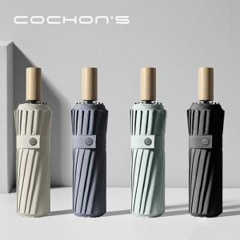

【상세/제작정보】 | 3단접이식, 고밀도원단, 보강처리, 방수코팅, 16k 구조, 방풍기능

【인쇄/포장옵션】 | 실크, 레이저, 풀칼라 / 포장지포장

【공급단가】 | 수량 | 50~ | 100~ | 300~ | 500~ | 1,000~
*VAT별도 | 단가 | 19,800원 | 19,470원 | 18,970원 | 18,640원 | 18,150원

【상품 URL】 | https://dev.easy1.co.kr:443/src/goods_detail.php?gdno=18398

